titulná strana
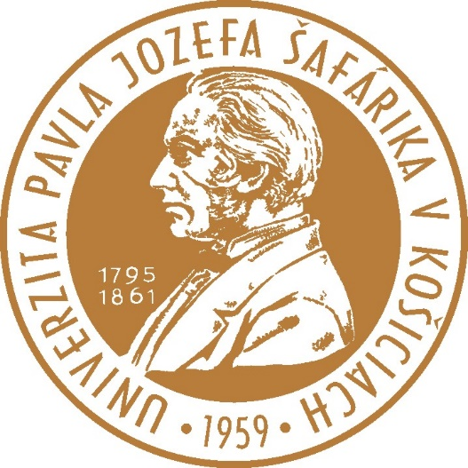
TABUĽKOVÁ PRÍLOHA k výročnej správe o činnosti Univerzity Pavla Jozefa Šafárika v Košiciach za rok 2018

